Actividades
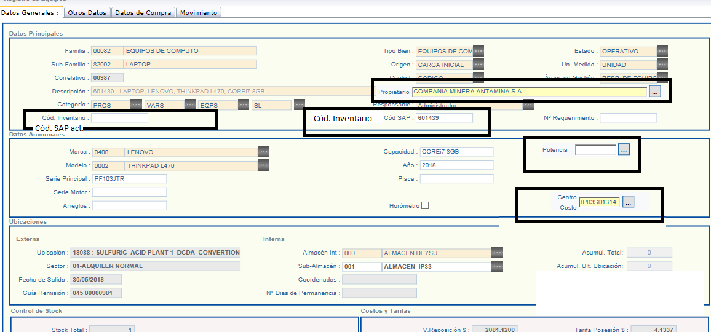
Sitema |  | Prioridad | Detalle de la actividad | Detalle
SAT |  | 1 | Revisar el tema de los requerimientos adicionales sin OR
 |  | 2 | Corregir la lógica de adjunto del Legajo, cuando se agrega o se quita el grupo de legajo debe actualizarse en su totalidad.
 |  | 3 | Implementar: Agregar un columna la fecha de despacho de los equipos (fecha desde que sale del proveedor)
 |  | 4 | Implementar: Agregar un columna con la opción: asignación o responsable de emitir el REQ solo. | agregar check de asignado

Colocar " Cód. SAP Act."
CARE- | ESTA SEMANA REVISION SEMANA | 1 | Cuando un equipo mayor es atendido como PROPIO SSK, no debe enviar notificación al área de arriendos ( solo deben pasar al SAT los requerimiento asignados a ALQUILER) | Ir a procesos- requerimeintos- confirmacion de requerimientos mayores- atención alquiler | revisar
 |  | 2 | Tener la opción de cambiar de SUB FAMILIA, en la bandeja de Confirmación de equipos menores y mayores. | Ir a procesos- requerimeintos- confirmacion requerimientos mayores y menores- sub familia. | revisar el perfil de nerliña adm | En nombre del quipo debe jalar del maestro de familias/ si no hay la familia tener la opcion de ingresar manualmente
 |  | 3 | Poner una restricción en la opcion de Requerimiento nuevo, cuando se genera requerimiento de equipos mayores y adicionales, solo debe aceptar 1 unidad. | Ir a procesos- requerimiento- requerimientos nuevos, cuando el equipo elegido corresponde a un equipo mayor la cantidad debe ser 1. tambien corregir que todo los requerimientos adicionames sean 01. | REVISAR EL TIPO DE BIEN EJEMPLO RETROEXCAVADORA EQUIPO MAYOR TIPO D BIEN X DEFAULT 1 EN LA CAJITA DE TXTO CANTIDAD - PARA ADCIONALES SI O SI ES 1
 |  | 4 | Cambiar Oracle por SAP en el reporte de Relación de Equipos en obra. | Ir a Reporte -Relación de equipos en obra |  | Cód. Inventario
 |  | 5 | Ampliar la cantidad de caracteres para ingresar en la opción de cód. de inventarios , propiedad, centro de costos, potencia, en el maestro de equipos (ver imagen en la siguiente pestaña 3) | Mantenimiento- equipos- Código SAP- Agregar un campo y agrear una columna en la BD (Ver imagen
 |  | 6 | Implementar: Par los requerimientos adicionales, agregar el filtro de sub familia y que jale del maestro de Sub familias del care (módulo Mantenimiento), luego definir la lógica de atención, cuando la sub familia es mayor debe ir a la bandeja de atención de requerimientos mayores, cuando es menor debe ir a la bandeja de menores. Si la sub familia no esta en el maestro, se debe tener la opción de ingresar el nombre del equipo manualmente y el proceso debe ser el mismo. | Procesos, requerimientos, requerimientos nuevos- opción adicionales (imagen 3)
 |  | 7 | Implementar: Corregir y agregar columnas al reporte de Gestión de requerimientos. (ver pestañas de Reporte). * En el reporte debe figurará 7 estados 1. Anulado, 2 Pendiente, 3 alquilado, 4 Atendidos, 5 Transferido, 6 Compra, 7 material. * En el reporte se debe visualizar los requerimientos adicionales. Ver pestaña 2 | Ver pestaña 2 | ATENDIDO
 |  | 8 | Implementar: Corregir el reporte de Confirmación de Requerimientos (2), no se exporta los adicionales. | ver imagen | imagen 5
 |  | 9 | Almacenes múltiples | Falta
 |  | 10 | Asignación de equipos para personal de obra | Falta
 |  | 11 | Reportes automatizados | Falta
 |  | 12 | Mejorar reportes actuales | Falta
 |  | 13 | Mejora del procesos de orden de servicio (reparaciones) | Falta
 |  | 14 | Implementación del módulo de emisión de HES por OS | Falta
 |  | 15 | Implementacion del módulo Cronograma de calibración de equipos | Falta
 |  | 16 | Implementación del módulo de proceso de compra de Activos Fijos | Falta
 |  | 17 | Implementación del modulo de impresión de guías automáticas (despacho y devoluciones) | Falta
 |  | 18 | Implementación del módulos de libre adeudo | Falta
 |  | 19 | Implementación del módulo del proceso de Baja de AF | Falta
 |  | 20 | Solicitud de despacho de equipos a proveedores externos | Falta
CARE+ |  | 1 | Ampliar la cantidad de caracteres para ingresar en la opción de cód. de inventarios en el maestro de equipos (ver imagen en la siguiente pestaña 3) | O agregar una opcion adicional con los códigos varios. | Imagen 01
 |  | 2 | Cambiar el nombre del reporte a: REPORTE DE ÓRDENES DE SERVICIO EQUIPOS DE SSK envés de GYM | Revisasr pestaña care+ | Imagen 02
 |  | 3 | Concatenar la Descripción del equipo (Familia+ marca+modelo+capacidad + placa) cuando se genera su primer registro. Si el equipo no tiene Placa que salga vacío. | Imagen 3
 |  | 4 | Implementar reporte de ubiacación actual de equipos mayores / horometro / fechas. | STATUS DE EQUIPOS MAYORES | Ver Reporte 02
 |  | 5 | Implementar un reporte de programacion de mantenimiento. | Igual a: uspSEL_RPT_MANT_PREVENTIVOS 201801,'01/01/2018','30/06/2018' | Ver Reporte 01
 |  | 6 | Automatizar el registro de equipos propios CARE- vs CARE+ | Falta
 |  | 7 | Replicar parámetros del maestro para nuevas obras | Falta
 |  | 8 | Reportes automatizados | Falta
 |  | 9 | Mejorar reportes actuales | Falta
 |  | 10 | Mejora del procesos de orden de servicio (reparaciones)/OT/OG | Falta
 |  | 11 | Implementación de emisión de HES por OS | Falta
 |  | 12 | Implementación de notificaciones | Falta
 |  | 13 | Implementación de un módulo de Estado mecánicos de los equipos. | Falta

CARE+
CARE -
Imagen 01 | Ampliar la cantidad de caracteres para ingresar en la opcion de cód de inventarios en el maestro de equipos
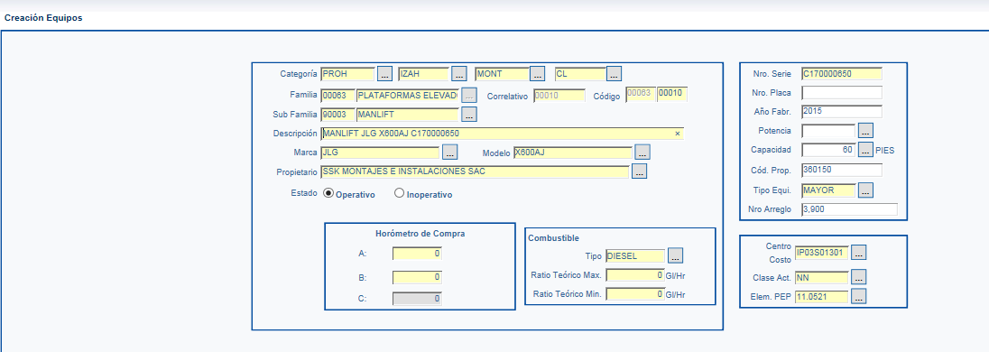

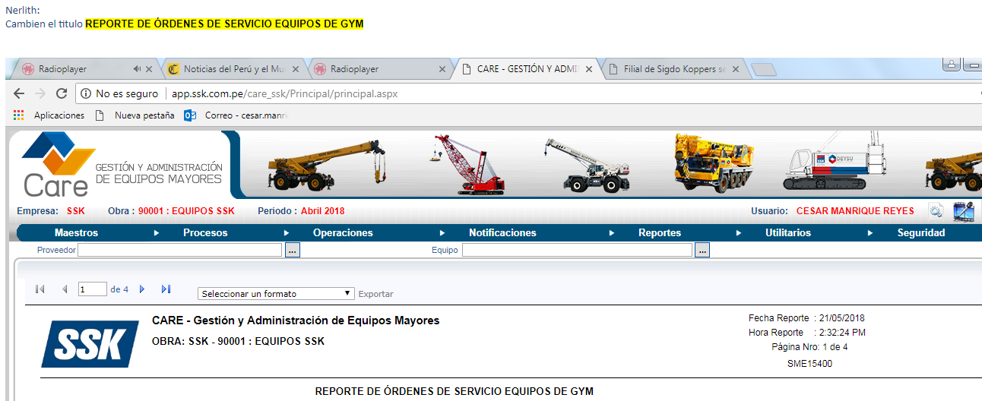
Imagen 02

Imagen 3

 | Sub familia + marca + modelo + placa + capacidad
Descripción: | Manlift, JLG, X600AJ,CAP, 0000, 60 PIES

Care-
imagen 1

imagen 2 | CAMBIAR LAS ETIQUETAS SEGÚN CUADRO EN NEGRO | Y AUMENTA LA CANTIDAD DE CARACTERES DE LA CAJA SAP….50
 | INSERT CAMPO DE PROPIETARIO (MAESTRO ….. INGRESAR A MANT-->EMPRESA)
 | POTENCIA:::: TEXTO LIBRE
 | CENTRO COSTO::::MAESTRO INGRESAR A MANTO---->LISTA DE PARTIDA

imagen 03
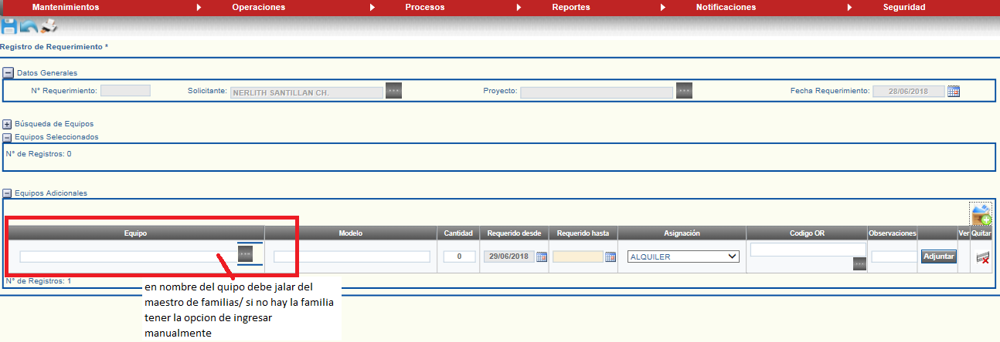

imagen 5

